상품제안서
메트로 킹 텀블러1.2L | 상품코드: S41186

 |  |  |  |  | 02-713-8555 | www.synergygift.co.kr
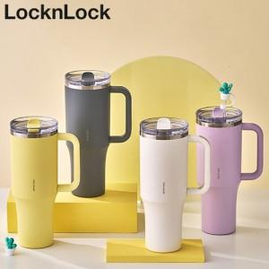

【상세/제작정보】

【인쇄/포장옵션】 | 레이저 / 포장지포장

【공급단가】 | 수량 | 50~ | 100~ | 500~
*VAT별도 | 아이보리 | 29,100원 | 29,000원 | 28,960원
 | 퍼플 | 29,100원 | 29,000원 | 28,960원
 | 옐로우 | 29,100원 | 29,000원 | 28,960원
 | 그레이 | 29,100원 | 29,000원 | 28,960원

【상품 URL】 | https://www.synergygift.co.kr:443/src/goods_detail.php?gdno=41186

